Andres Velez
TEMPLATE DE DEFECTOS

 | ID: 3 | ESTADO: Nuevo | PRIORIDAD: | SEVERIDAD:
 |  |  | ALTA | BLOQUEANTE

 | FECHA: 05/08/22 | REPORTADO POR: Jennifer | ASIGNADO A: Desarrollador | AMBIENTE: Productivo

 | TITULO/NOMBRE: Crear cuenta como cliente

 | DESCRIPCIÓN: El registro como cliente es imposible. Empieza a cargar y al pasar el tiempo muestra el error "Out of Memory"

 | PASOS PARA REPRODUCIR EL DEFECTO: 1) Ingresar a la app 2) Completar los datos de nombre, apellido, email y contaseña. Perfil de cliente. 3) Error de registro.

 | RESULTADO ACTUAL: No permite el registro.

 | RESULTADO ESPERADO: Registro correcto del cliente.

 |  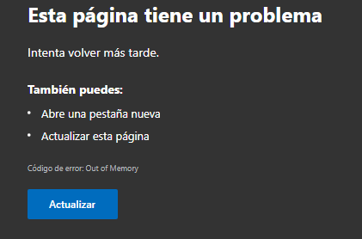 EVIDENCIA:

Olvido contraseña
TEMPLATE DE DEFECTOS

 | ID: 4 | ESTADO: Nuevo | PRIORIDAD: | SEVERIDAD:
 |  |  | ALTA | BLOQUEANTE

 | FECHA: 05/08/22 | REPORTADO POR: Jennifer | ASIGNADO A: Desarrollador | AMBIENTE: Productivo

 | TITULO/NOMBRE: Resetear contraseña por olvido o extravío

 | DESCRIPCIÓN: Al olvidarte o perder la contraseña, no hay opción para recuperarla.

 | PASOS PARA REPRODUCIR EL DEFECTO: 1) Ingresar a la app 2) Completar los datos para iniciar sesión. 3) No hay opción para recuperar contraseña.

 | RESULTADO ACTUAL: No hay opción para recuperar contraseña.

 | RESULTADO ESPERADO: Opción de recuperar contraseña

 | 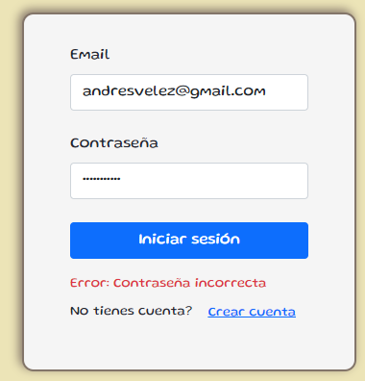 EVIDENCIA:

Contraseña incorrecta
TEMPLATE DE DEFECTOS

 | ID: 5 | ESTADO: Nuevo | PRIORIDAD: | SEVERIDAD:
 |  |  | BAJA | BAJA

 | FECHA: 05/08/22 | REPORTADO POR: Franco Cusano | ASIGNADO A: Desarrollador | AMBIENTE: Productivo

 | TITULO/NOMBRE: Recuperar contraseña

 | DESCRIPCIÓN: Al iniciar sesión con la contraseña incorrecta no sale el cartel esperado.

 | PASOS PARA REPRODUCIR EL DEFECTO: 1) Ingresar a la app 2) Iniciar sesión con una contraseña incorrecta.

 | RESULTADO ACTUAL: Mensaje "Error: Contraseña incorrecta"

 | RESULTADO ESPERADO: Mensaje "Los datos son incorrecto. Verificalos y volvé a intentar" Que se pueda cerrar el mensaje.

 | 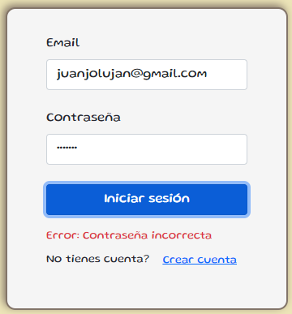 EVIDENCIA:

